JUNIO -2025
HOSPITAL REGIONAL TAIWAN 19 DE MARZO
Estado de Situación Financiera
Al 30 de Junio 2025
(Valores en RD$)

Activos

Activos Corrientes
Disponibilidades en caja y banco |  | 9,032,897.60
Cuentas y Docuemntos por Cobrar a corto Plazo |  | 7,947,066.69
Inventarios |  | 9,574,437.01
Total Activos Corrientes |  | 26,554,401.30
Activos no Corrientes
Creditos por Cobrar a Largo Plazo
Inversiones Financieras a Largo Plazo
Bienes de Uso (Activos no Financieros)
Bienes Intangibles
Total Activos no Corrientes
Total Activos |  | 26,554,401.30
Pasivos
Pasivos Corrientes
Sobre Giros Bancarios
Cuentas por Pagar a Corto Plazo |  | 52,359,833.18
Pasivo Largo Plazo-Porcion Corriente
Total Pasivos Corrientes |  | 52,359,833.18
Pasivos no Corrientes
Total Pasivos |  | 52,359,833.18
Patrimonio
Patrimonio Inicial |  | (24,240,219.91)
Resultados de Ejercicios Anteriores
Resultado Neto del Ejercicio |  | (1,565,211.97)
Total Patrimonio Neto del Gobierno Central |  | (25,805,431.88)
Total Pasivos y Patrimonio |  | 26,554,401.30

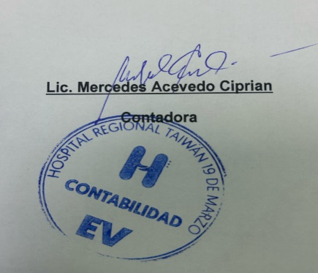

 | Licdo.Manuel De Jesus Feliz
 | Administrativo Financiero

